管脚说明
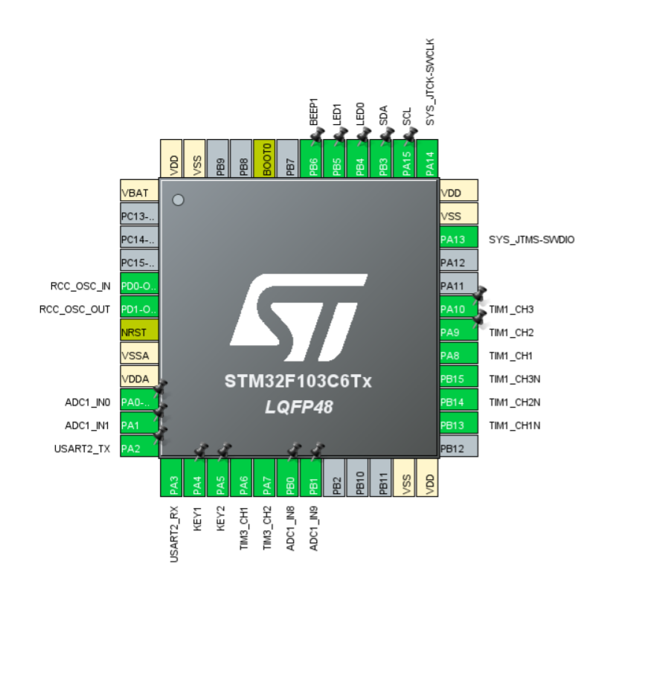
序号 | 管脚编号 | 网络编号 | 说明
1 | PB3 | SDA | OLED数据线
2 | PA15 | SCL | OLED时钟线
3 | PB4 | LED0 | LED0控制管脚
4 | PB5 | LED1 | LED1控制管脚
5 | PB6 | BEEP1 | BEEP控制管脚
6 | PA0 | AD_VBUS | 电机驱动电压采集管脚
7 | PA1 | U_CURRENT | U相电流采集
8 | PB0 | V_CURRENT | V相电流采集
9 | PB1 | W_CURRENT | W相电流采集
10 | PA10 | TIM1_CH3 | 三相电机驱动管脚
11 | PA9 | TIM1_CH2 | 三相电机驱动管脚
12 | PA8 | TIM1_CH2 | 三相电机驱动管脚
13 | PB15 | TIM1_CH3N | 三相电机驱动管脚
14 | PB14 | TIM1_CH2N | 三相电机驱动管脚
15 | PB13 | TIM1_CH1N | 三相电机驱动管脚
16 | PA2 | DEBUG_TX | 调式串口发送端
17 | PA3 | DEBUG_RX | 调试串口接收端
18 | PA4 | KEY1 | 按键1
19 | PA5 | KEY2 | 按键2
20 | PA6 | Encode1 | 编码器A相
21 | PA7 | Encode2 | 编码器B相

 |  |  |  | 修订: 2023/3/11 14:30 周琦

